2023_12_data
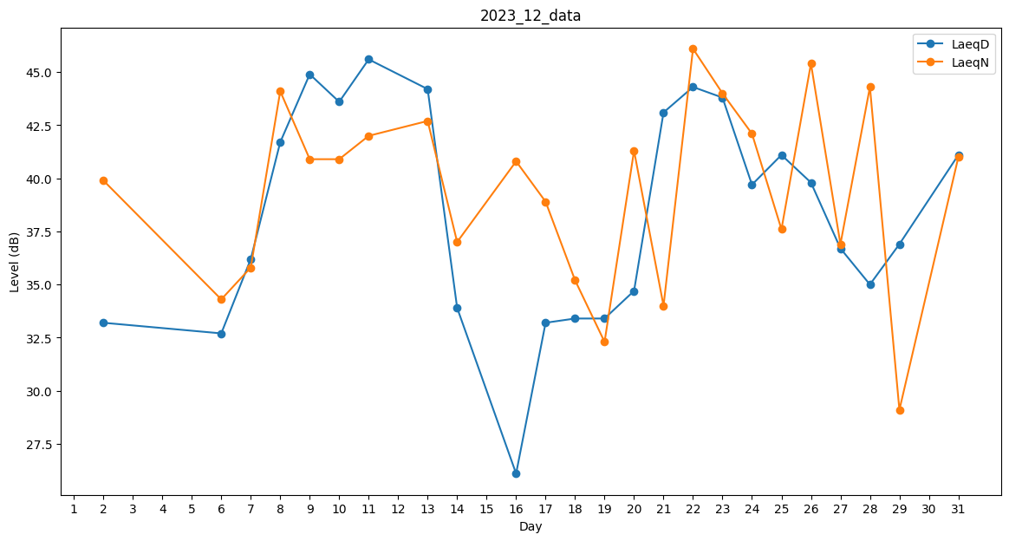
Day | LaeqD | LaeqN
1 | 0 | 37.9
2 | 33.2 | 39.9
3 | 0 | 0
4 | 0 | 34.3
5 | 33.9 | 0
6 | 32.7 | 34.3
7 | 36.2 | 35.8
8 | 41.7 | 44.1
9 | 44.9 | 40.9
10 | 43.6 | 40.9
11 | 45.6 | 42
12 | 0 | 37.9
13 | 44.2 | 42.7
14 | 33.9 | 37
15 | 31 | 0
16 | 26.1 | 40.8
17 | 33.2 | 38.9
18 | 33.4 | 35.2
19 | 33.4 | 32.3
20 | 34.7 | 41.3
21 | 43.1 | 34
22 | 44.3 | 46.1
23 | 43.8 | 44
24 | 39.7 | 42.1
25 | 41.1 | 37.6
26 | 39.8 | 45.4
27 | 36.7 | 36.9
28 | 35 | 44.3
29 | 36.9 | 29.1
30 | 37.4 | 0
31 | 41.1 | 41

